1. Selección de los solicitante
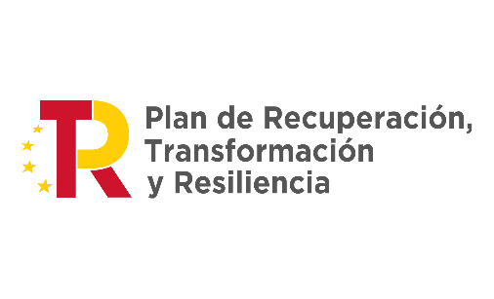
1: EVALUACIÓN DE LA EXPOSICIÓN A RIESGOS DE FRAUDE ESPECÍFICOS - SELECCIÓN DE LOS SOLICITANTES DE LAS AYUDAS

DESCRIPCIÓN DEL RIESGO
Ref. del riesgo | Denominación del riesgo | Descripción del riesgo | ¿A quién afecta este riesgo? (Órgano Gestor (OG) / Terceros (T)) | ¿Es el riesgo interno (dentro del Órgano Gestor), externo, o resultado de una colusión? | ¿Se trata de un riesgo relevante para el Órgano Gestor? | Si la respuesta es NO, deberá justificarse
SR1 | Conflictos de interés dentro de la mesa de contratación | Los miembros del comité de evaluación del órgano gestor influyen deliberadamente sobre la evaluación y selección de los solicitantes a fin de favorecer a alguno de ellos, dando un trato preferente a su solicitud durante la evaluación, o bien presionando a otros miembros del comité. | Órgano Gestor y terceros | Interno | Si
SR2 | Declaraciones falsas de los solicitantes | Los solicitantes presentan declaraciones falsas en sus solicitudes, haciendo creer al comité de evaluación que cumplen con los criterios de elegibilidad, generales y específicos, al objeto de salir elegidos en un proceso de selección. | Terceros | Externo | Si
SR3 | Doble financiación | Una organización solicita financiación de varios fondos y/o Estados miembros de la UE para un mismo proyecto, sin declarar esta circunstancia | Terceros | Externo | Si

 |  |  |  |  | S

